現地見学会参加申込書
幼保連携型認定こども園 設置運営事業者募集に係る 現地見学会参加申込書

 |  |  | 令和 年 月 日

 | 事業者所在地
 | 事業者名称
 | 代表者氏名

１ 参加日
日時 |  | 場所
令和元年１２月２５日（水）午後１時３０分 |  | 芦屋市伊勢町８４番５， ８４番６，８４番８，８５番２

２ 応募資格及び参加者
当事業者は，幼保連携型認定こども園設置運営事業者募集要項４の応募資格を満たし，当該募集に応募可能な事業者です。

 | フリガナ
職 名 | 名 前 |  |  | 備 考

※応募可能な事業者のみが参加できます。参加者は，１事業者２名以内とします（２名以内であれば，法人の職員ではない設計士の方等も参加可能です）。 ※参加申込書を提出された事業者は原則参加してください。
３ 連絡先
担当部署名
担当者名
電話番号
メールアドレス

＜事前申込期限＞
令和元年１２月２４日（火）
午後５時まで
※メールで受付
芦屋市 こども・健康部
子育て推進課 施設整備係
【送付先メールアドレス】
kodomoseisaku＠city.ashiya.lg.jp

応募書類受付予約票
幼保連携型認定こども園設置運営事業者募集に係る 応募書類受付予約票

 |  |  |  | 令和 年 月 日

 |  |  | 事業者所在地
 |  |  | 事業者名称
 |  |  | 代表者氏名

１ 応募書類提出予約日 |  | 9：00～17：00（※12：00～13：00除く）
 | 9：00 ～ | 10：00 ～ | 11：00 ～ | 12：00 ～ | 13：00 ～ | 14：00 ～ | 15：00 ～ | 16：00 ～
令和2年1月29日（水） |  |  |  | ×
令和2年1月30日（木） |  |  |  | ×
令和2年1月31日（金） |  |  |  | ×
備 考
※提出予定日を予約制としますので，可能な時間枠に５か所以上「○」をご記入ください。
※応募書類については，受付期間を過ぎたものは受理しませんので，予約の際はご注意ください。

２ 提出時にお越しいただく方
 | フリガナ
職 名 | 名 前 |  |  |  |  | 備 考

※提出時には，資料の内容を説明できる方がお越しください。

３ 連絡先
担当部署
担当者
電話番号
メールアドレス
＜受付予約期限＞
令和２年１月２２日（水）
※メールで受付
芦屋市 こども・健康部
子育て推進課 施設整備係
【送付先メールアドレス】
kodomoseisaku＠city.ashiya.lg.jp

※応募書類の提出日時は，令和２年１月２３日（木）以降に準備が整い次第メールで連絡いたします。

様式2-6添付書類の一部の記載例
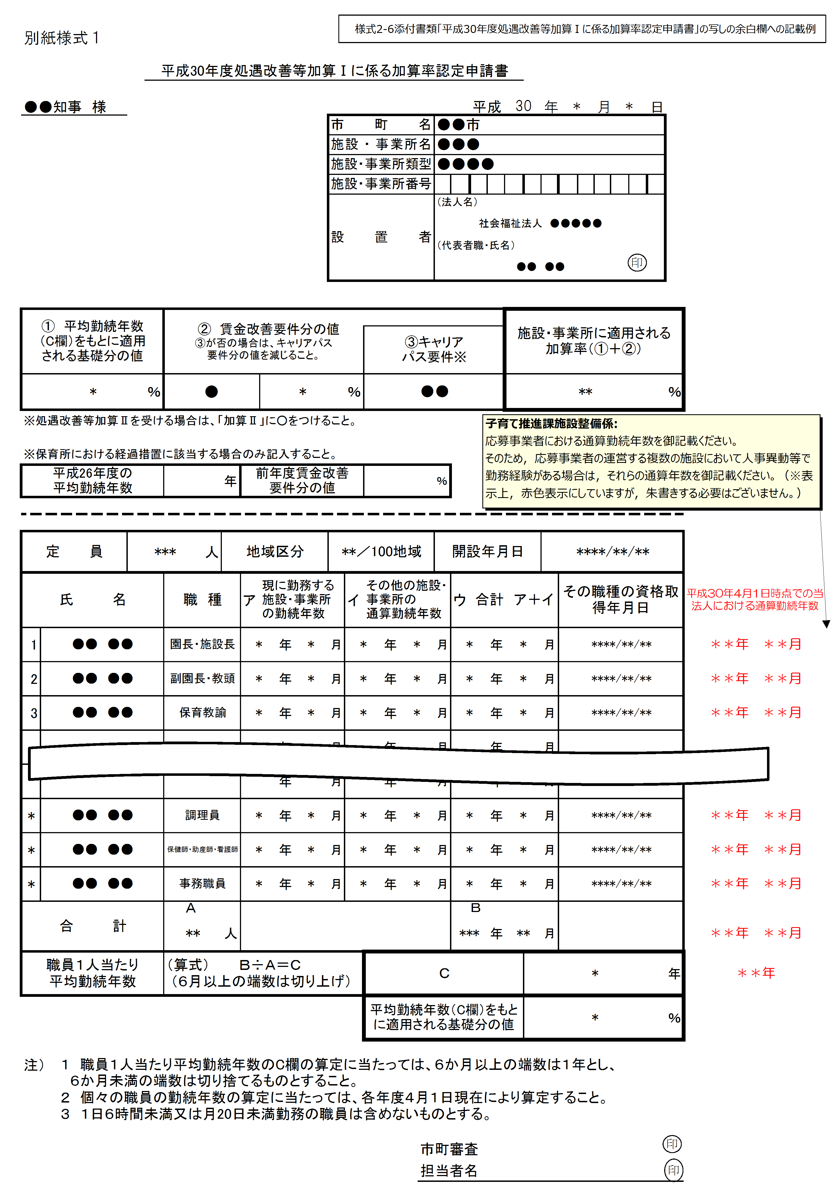

様式06-2添付書類_職員勤務ローテーション表（認定こども園）
様式６－２添付書類
職員勤務ローテーション表

月曜日 |  |  |  | 保育時間
 | 担当 | 常勤/非常勤 | 学級担任 | 7:00:00 | 7:30:00 | 8:00:00 | 8:30:00 | 9:00:00 | 9:30:00 | 10:00:00 | 10:30:00 | 11:00:00 | 11:30:00 | 12:00:00 | 12:30:00 | 13:00:00 | 13:30:00 | 14:00:00 | 14:30:00 | 15:00:00 | 15:30:00 | 16:00:00 | 16:30:00 | 17:00:00 | 17:30:00 | 18:00:00 | 18:30:00 | 19:00:00
園長 |  | 常勤
副園長 |  | 常勤
教頭 |  | 常勤 |  |  |  |  |  |  |  |  |  |  |  |  |  |  |  |  |  |  |  |  |  |  |  |  |  |  | 学級担任
主幹保育教諭 |  | 常勤
 |  |  |  |  |  |  |  |  |  |  |  |  |  |  |  |  |  |  |  |  |  |  |  |  |  |  |  |  | 3
 |  |  |  |  |  |  |  |  |  |  |  |  |  |  |  |  |  |  |  |  |  |  |  |  |  |  |  |  | 4
 |  |  |  |  |  |  |  |  |  |  |  |  |  |  |  |  |  |  |  |  |  |  |  |  |  |  |  |  | 5

 | 定員 | 必要人数
0歳児人数 | 0 | 0
1歳児人数 | 0 | 0
2歳児人数 | 0 | 0
3歳児人数 | 0 | 0
4歳児人数 | 0 | 0
5歳児人数 | 0 | 0 |  |  |  |  |  |  |  |  |  |  |  |  |  |  |  |  |  |  |  |  |  |  |  |  |  |  | 学級数整合確認
必要人数 |  |  |  | 0.0 | 0.0 | 0.0 | 0.0 | 0.0 | 0.0 | 0.0 | 0.0 | 0.0 | 0.0 | 0.0 | 0.0 | 0.0 | 0.0 | 0.0 | 0.0 | 0.0 | 0.0 | 0.0 | 0.0 | 0.0 | 0.0 | 0.0 | 0.0 |  | 左記入力 |  | 様式4-2 | 判定
配置人数 |  |  |  | 0.0 | 0.0 | 0.0 | 0.0 | 0.0 | 0.0 | 0.0 | 0.0 | 0.0 | 0.0 | 0.0 | 0.0 | 0.0 | 0.0 | 0.0 | 0.0 | 0.0 | 0.0 | 0.0 | 0.0 | 0.0 | 0.0 | 0.0 | 0.0 |  | 3 | 0 | 0 | 0
判定 |  |  |  | ○ | ○ | ○ | ○ | ○ | ○ | ○ | ○ | ○ | ○ | ○ | ○ | ○ | ○ | ○ | ○ | ○ | ○ | ○ | ○ | ○ | ○ | ○ | ○ |  | 4 | 0 | 0 | 0
 |  |  |  |  |  |  |  |  |  |  |  |  |  |  |  |  |  |  |  |  |  |  |  |  |  |  |  |  | 5 | 0 | 0 | 0

上記以外の職員

様式６－２添付書類
職員勤務ローテーション表

火曜日 |  |  |  | 保育時間
 | 担当 | 常勤/非常勤 | 学級担任 | 7:00:00 | 7:30:00 | 8:00:00 | 8:30:00 | 9:00:00 | 9:30:00 | 10:00:00 | 10:30:00 | 11:00:00 | 11:30:00 | 12:00:00 | 12:30:00 | 13:00:00 | 13:30:00 | 14:00:00 | 14:30:00 | 15:00:00 | 15:30:00 | 16:00:00 | 16:30:00 | 17:00:00 | 17:30:00 | 18:00:00 | 18:30:00 | 19:00:00
園長 |  | 常勤
副園長 |  | 常勤
教頭 |  | 常勤 |  |  |  |  |  |  |  |  |  |  |  |  |  |  |  |  |  |  |  |  |  |  |  |  |  |  | 学級担任
主幹保育教諭 |  | 常勤
 |  |  |  |  |  |  |  |  |  |  |  |  |  |  |  |  |  |  |  |  |  |  |  |  |  |  |  |  | 3
 |  |  |  |  |  |  |  |  |  |  |  |  |  |  |  |  |  |  |  |  |  |  |  |  |  |  |  |  | 4
 |  |  |  |  |  |  |  |  |  |  |  |  |  |  |  |  |  |  |  |  |  |  |  |  |  |  |  |  | 5

 | 定員 | 必要人数
0歳児人数 | 0 | 0
1歳児人数 | 0 | 0
2歳児人数 | 0 | 0
3歳児人数 | 0 | 0
4歳児人数 | 0 | 0
5歳児人数 | 0 | 0 |  |  |  |  |  |  |  |  |  |  |  |  |  |  |  |  |  |  |  |  |  |  |  |  |  |  | 学級数整合確認
必要人数 |  |  |  | 0.0 | 0.0 | 0.0 | 0.0 | 0.0 | 0.0 | 0.0 | 0.0 | 0.0 | 0.0 | 0.0 | 0.0 | 0.0 | 0.0 | 0.0 | 0.0 | 0.0 | 0.0 | 0.0 | 0.0 | 0.0 | 0.0 | 0.0 | 0.0 |  | 左記入力 |  | 様式4-2 | 判定
配置人数 |  |  |  | 0.0 | 0.0 | 0.0 | 0.0 | 0.0 | 0.0 | 0.0 | 0.0 | 0.0 | 0.0 | 0.0 | 0.0 | 0.0 | 0.0 | 0.0 | 0.0 | 0.0 | 0.0 | 0.0 | 0.0 | 0.0 | 0.0 | 0.0 | 0.0 |  | 3 | 0 | 0 | 0
判定 |  |  |  | ○ | ○ | ○ | ○ | ○ | ○ | ○ | ○ | ○ | ○ | ○ | ○ | ○ | ○ | ○ | ○ | ○ | ○ | ○ | ○ | ○ | ○ | ○ | ○ |  | 4 | 0 | 0 | 0
 |  |  |  |  |  |  |  |  |  |  |  |  |  |  |  |  |  |  |  |  |  |  |  |  |  |  |  |  | 5 | 0 | 0 | 0

上記以外の職員

様式６－２添付書類
職員勤務ローテーション表

水曜日 |  |  |  | 保育時間
 | 担当 | 常勤/非常勤 | 学級担任 | 7:00:00 | 7:30:00 | 8:00:00 | 8:30:00 | 9:00:00 | 9:30:00 | 10:00:00 | 10:30:00 | 11:00:00 | 11:30:00 | 12:00:00 | 12:30:00 | 13:00:00 | 13:30:00 | 14:00:00 | 14:30:00 | 15:00:00 | 15:30:00 | 16:00:00 | 16:30:00 | 17:00:00 | 17:30:00 | 18:00:00 | 18:30:00 | 19:00:00
園長 |  | 常勤
副園長 |  | 常勤
教頭 |  | 常勤 |  |  |  |  |  |  |  |  |  |  |  |  |  |  |  |  |  |  |  |  |  |  |  |  |  |  | 学級担任
主幹保育教諭 |  | 常勤
 |  |  |  |  |  |  |  |  |  |  |  |  |  |  |  |  |  |  |  |  |  |  |  |  |  |  |  |  | 3
 |  |  |  |  |  |  |  |  |  |  |  |  |  |  |  |  |  |  |  |  |  |  |  |  |  |  |  |  | 4
 |  |  |  |  |  |  |  |  |  |  |  |  |  |  |  |  |  |  |  |  |  |  |  |  |  |  |  |  | 5

 | 定員 | 必要人数
0歳児人数 | 0 | 0
1歳児人数 | 0 | 0
2歳児人数 | 0 | 0
3歳児人数 | 0 | 0
4歳児人数 | 0 | 0
5歳児人数 | 0 | 0 |  |  |  |  |  |  |  |  |  |  |  |  |  |  |  |  |  |  |  |  |  |  |  |  |  |  | 学級数整合確認
必要人数 |  |  |  | 0.0 | 0.0 | 0.0 | 0.0 | 0.0 | 0.0 | 0.0 | 0.0 | 0.0 | 0.0 | 0.0 | 0.0 | 0.0 | 0.0 | 0.0 | 0.0 | 0.0 | 0.0 | 0.0 | 0.0 | 0.0 | 0.0 | 0.0 | 0.0 |  | 左記入力 |  | 様式4-2 | 判定
配置人数 |  |  |  | 0.0 | 0.0 | 0.0 | 0.0 | 0.0 | 0.0 | 0.0 | 0.0 | 0.0 | 0.0 | 0.0 | 0.0 | 0.0 | 0.0 | 0.0 | 0.0 | 0.0 | 0.0 | 0.0 | 0.0 | 0.0 | 0.0 | 0.0 | 0.0 |  | 3 | 0 | 0 | 0
判定 |  |  |  | ○ | ○ | ○ | ○ | ○ | ○ | ○ | ○ | ○ | ○ | ○ | ○ | ○ | ○ | ○ | ○ | ○ | ○ | ○ | ○ | ○ | ○ | ○ | ○ |  | 4 | 0 | 0 | 0
 |  |  |  |  |  |  |  |  |  |  |  |  |  |  |  |  |  |  |  |  |  |  |  |  |  |  |  |  | 5 | 0 | 0 | 0

上記以外の職員

様式６－２添付書類
職員勤務ローテーション表

木曜日 |  |  |  | 保育時間
 | 担当 | 常勤/非常勤 | 学級担任 | 7:00:00 | 7:30:00 | 8:00:00 | 8:30:00 | 9:00:00 | 9:30:00 | 10:00:00 | 10:30:00 | 11:00:00 | 11:30:00 | 12:00:00 | 12:30:00 | 13:00:00 | 13:30:00 | 14:00:00 | 14:30:00 | 15:00:00 | 15:30:00 | 16:00:00 | 16:30:00 | 17:00:00 | 17:30:00 | 18:00:00 | 18:30:00 | 19:00:00
園長 |  | 常勤
副園長 |  | 常勤
教頭 |  | 常勤 |  |  |  |  |  |  |  |  |  |  |  |  |  |  |  |  |  |  |  |  |  |  |  |  |  |  | 学級担任
主幹保育教諭 |  | 常勤
 |  |  |  |  |  |  |  |  |  |  |  |  |  |  |  |  |  |  |  |  |  |  |  |  |  |  |  |  | 3
 |  |  |  |  |  |  |  |  |  |  |  |  |  |  |  |  |  |  |  |  |  |  |  |  |  |  |  |  | 4
 |  |  |  |  |  |  |  |  |  |  |  |  |  |  |  |  |  |  |  |  |  |  |  |  |  |  |  |  | 5

 | 定員 | 必要人数
0歳児人数 | 0 | 0
1歳児人数 | 0 | 0
2歳児人数 | 0 | 0
3歳児人数 | 0 | 0
4歳児人数 | 0 | 0
5歳児人数 | 0 | 0 |  |  |  |  |  |  |  |  |  |  |  |  |  |  |  |  |  |  |  |  |  |  |  |  |  |  | 学級数整合確認
必要人数 |  |  |  | 0.0 | 0.0 | 0.0 | 0.0 | 0.0 | 0.0 | 0.0 | 0.0 | 0.0 | 0.0 | 0.0 | 0.0 | 0.0 | 0.0 | 0.0 | 0.0 | 0.0 | 0.0 | 0.0 | 0.0 | 0.0 | 0.0 | 0.0 | 0.0 |  | 左記入力 |  | 様式4-2 | 判定
配置人数 |  |  |  | 0.0 | 0.0 | 0.0 | 0.0 | 0.0 | 0.0 | 0.0 | 0.0 | 0.0 | 0.0 | 0.0 | 0.0 | 0.0 | 0.0 | 0.0 | 0.0 | 0.0 | 0.0 | 0.0 | 0.0 | 0.0 | 0.0 | 0.0 | 0.0 |  | 3 | 0 | 0 | 0
判定 |  |  |  | ○ | ○ | ○ | ○ | ○ | ○ | ○ | ○ | ○ | ○ | ○ | ○ | ○ | ○ | ○ | ○ | ○ | ○ | ○ | ○ | ○ | ○ | ○ | ○ |  | 4 | 0 | 0 | 0
 |  |  |  |  |  |  |  |  |  |  |  |  |  |  |  |  |  |  |  |  |  |  |  |  |  |  |  |  | 5 | 0 | 0 | 0
...
様式６－２添付書類
...
 |  |  |  |  |  |  |  |  |  |  |  |  |  |  |  |  | 13:30:00 | 14:00:00 | 14:30:00 | 15:00:00 | 15:30:00 | 16:00:00 | 16:30:00 | 17:00:00 | 17:30:00 | 18:00:00 | 18:30:00 | 19:00:00
...
 |  |  |  |  |  |  |  |  |  |  |  |  |  |  |  |  |  |  |  |  |  |  |  |  |  |  |  |  | 学級担任
...
 |  |  |  |  |  |  |  |  |  |  |  |  |  |  |  |  |  |  |  |  |  |  |  |  |  |  |  |  | 3
...
様式６－２添付書類
...
 |  |  |  |  |  |  |  |  |  |  |  |  |  |  |  |  | 13:30:00 | 14:00:00 | 14:30:00 | 15:00:00 | 15:30:00 | 16:00:00 | 16:30:00 | 17:00:00 | 17:30:00 | 18:00:00 | 18:30:00 | 19:00:00
...
 |  |  |  |  |  |  |  |  |  |  |  |  |  |  |  |  |  |  |  |  |  |  |  |  |  |  |  |  | 学級担任
...
 |  |  |  |  |  |  |  |  |  |  |  |  |  |  |  |  |  |  |  |  |  |  |  |  |  |  |  |  | 3
...

6-2添付書類_職員勤務ローテーション表（記載例）
様式６－２添付書類 記載例
...
 |  |  |  |  |  |  | 12:30:00 | 13:00:00 | 13:30:00 | 14:00:00 | 14:30:00 | 15:00:00 | 15:30:00 | 16:00:00 | 16:30:00 | 17:00:00 | 17:30:00 | 18:00:00 | 18:30:00 | 19:00:00
 |  |  |  |  |  |  | ○ | ○ | ○ | ○ | ○ | ○ | ○ | ○ | ○ | ○ | ○
...
 |  |  |  |  |  |  |  |  |  |  |  |  |  |  |  |  |  |  |  |  | 学級担任
 |  |  |  |  |  |  | ○ | ○ | ○ | ○ | ○ | ○ | ○ | ○ | ○ | ○ | ○
 |  |  |  |  |  |  | ○ | ○ | ○ | ○ | ○ | ○ | ○ |  |  |  |  |  |  |  | 3
○ | ○ | ○ | ○ | ○ | ○ | ○ | ○ | ○ | ○ | ○ | ○ | ○ | ○
...
自動表示部分が適切に作動しない場合等は，
入力内容に誤り等が無いかご確認頂いたうえで，
当該欄に直接入力をして頂いて構いません。
...

